Sayfa1
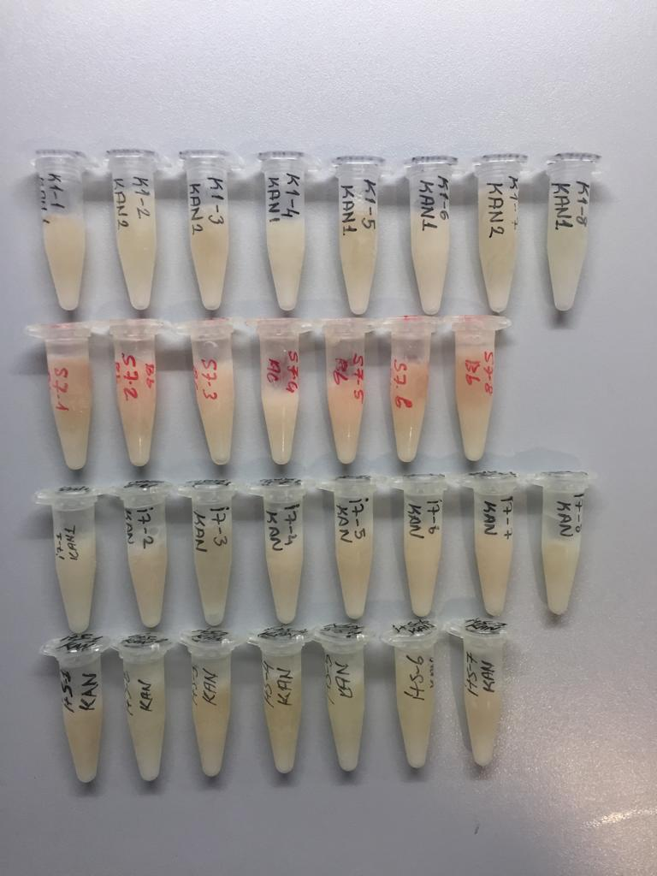
Numune Adı | TAS(mmol/L) | TOS (µmol/L) | OSI | PON-1 (U/L) | CRP (mg/L) | U.Asit (mg/dL) | GGT (U/L) | AST (U/L) | ALT (U/L) | Glukoz (mg/dL) | Krea (mg/L)
Kontrol-1 | 0.87 | 3.8 | 0.437 | 980 | 0.11 | 1.19 | 4.62 | 62 | 56 | 257 | 0.85
Kontrol-2 | 0.9 | 3.36 | 0.373 | 1066 | 0.18 | 0.89 | 4.83 | 60 | 60 | 274 | 0.82
Kontrol-3 | 1.06 | 3.53 | 0.333 | 1719 | 0.03 | 1.42 | 4.7 | 73 | 48 | 131 | 0.91
Kontrol-4 | 0.89 | 3.99 | 0.448 | 777 | 0.08 | 0.92 | 5.05 | 59 | 69 | 126 | 0.79
Kontrol-5 | 1.06 | 2.95 | 0.278 | 1096 | 0.14 | 0.72 | 4.94 | 54 | Y.N. | 134 | 0.75
Kontrol-6 | 0.85 | 3.99 | 0.469 | 867 | 0.2 | 1.02 | 5.16 | 52 | 39 | 154 | 0.69
S-1 | 0.78 | 23.05 | 2.955 | 491 | 0.24 | 1.53 | 0.05 | 84 | 65 | 225 | 0.68
S-2 | 1.32 | 35.68 | 2.703 | 527 | Y.N | 2.7 | 1.89 | 92 | 72 | 211 | 0.74
S-3 | 1.02 | 20.81 | 2.040 | 557 | 0.07 | 1.6 | 1.78 | 63 | 51 | 260 | 0.73
S-4 | 0.9 | 13.41 | 1.490 | 404 | 0.12 | 1.24 | 2.66 | 92 | 84 | 347 | 0.87
S-5 | 1.27 | 38.29 | 3.015 | 300 | 0.19 | 3.47 | 3.74 | 156 | 83 | 299 | 1.09
S-6 | 0.75 | 7.14 | 0.952 | 366 | 0.09 | 0.6 | 3.2 | 59 | 76 | 346 | 0.78
S-7 | 0.97 | 22.88 | 2.359 | 435 | 0.02 | 1.5 | 0.35 | 133 | 81 | 323 | 0.77
IR-1 | 1.26 | YN | #VALUE! | 412 | YN | 2.76 | 1.43 | 242 | YN | 464 | YN
IR-2 | 1.08 | 24.87 | 2.303 | 337 | YN | 1.64 | 0.37 | 189 | 73 | 434 | 0.98
IR-3 | 0.56 | 8.3 | 1.482 | 299 | 0.17 | 0.68 | 2.34 | 82 | 52 | 371 | 0.96
IR-4 | 0.71 | 10.19 | 1.435 | 413 | 0.01 | 0.58 | 2.87 | 333 | 91 | 471 | 0.8
IR-5 | 0.87 | 24.7 | 2.839 | 300 | 0 | 1.68 | 1.15 | 126 | 64 | 363 | 0.66
IR-6 | 0.63 | 5.25 | 0.833 | 366 | 0.08 | 0.67 | 4.16 | 92 | 53 | 382 | 0.93
SIR-1 | 1.03 | 22.36 | 2.171 | 432 | 0.11 | 1.18 | 1.98 | 183 | 93 | 361 | 0.68
SIR-2 | 0.66 | 16.8 | 2.545 | 352 | 0.02 | 0.43 | 2.51 | 88 | 67 | 517 | 1.06
SIR-3 | YN | YN | #VALUE! | 391 | YN | 1.41 | 3.03 | YN | 309 | 360 | YN
SIR-4 | 0.74 | 14.99 | 2.026 | 466 | YN | 0.68 | 2.7 | 109 | 76 | 289 | 0.87
SIR-5 | 0.67 | 10.69 | 1.596 | 418 | 0.01 | 0.46 | 3.43 | 100 | 62 | 299 | 0.72
SIR-6 | 0.7 | 18.55 | 2.650 | 491 | 0.04 | 0.79 | 2.29 | 93 | 55 | 267 | 0.8

